DFDs
Context Diagram | Comments
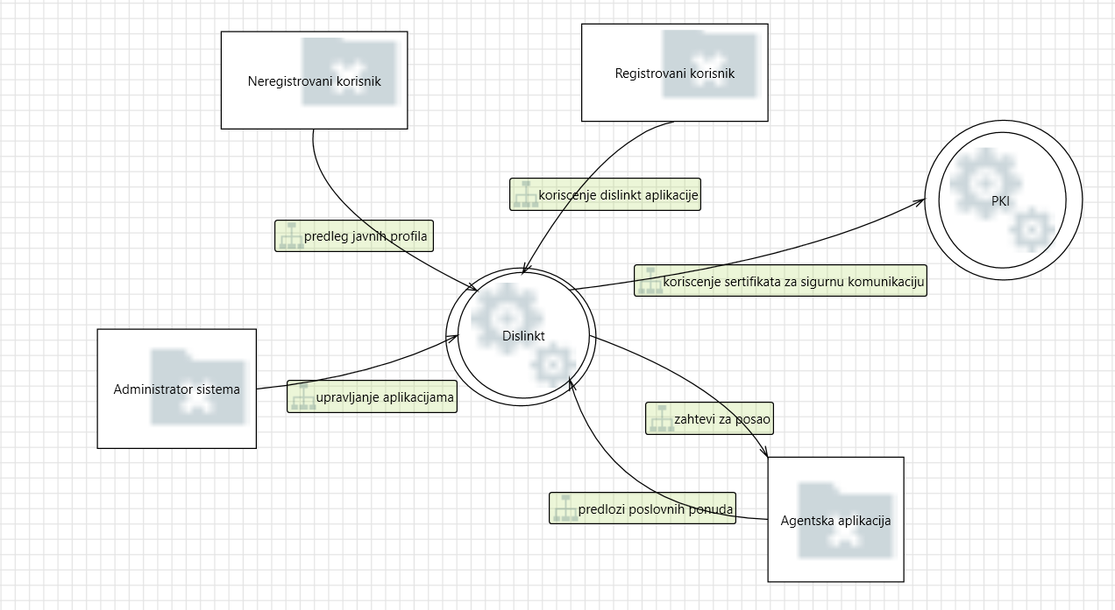 | Dislinkt aplikacija je vid poslovno-drustvene mreze ciji korisnici mogu da objavljuju svoja poslovna interesovanja, aktivnosti, kvalifikacije, a takodje se mogu povezivati i sa drugim korisnicima i pregledati njihove objave. Korisnici imaju I mogucnost potraznje poslova preko ove aplikacije koja ujedno ostvaruje saradnju i sa drugim sistemima, koji nude zaposlenje Dislinkt korisnicima.

Level 1
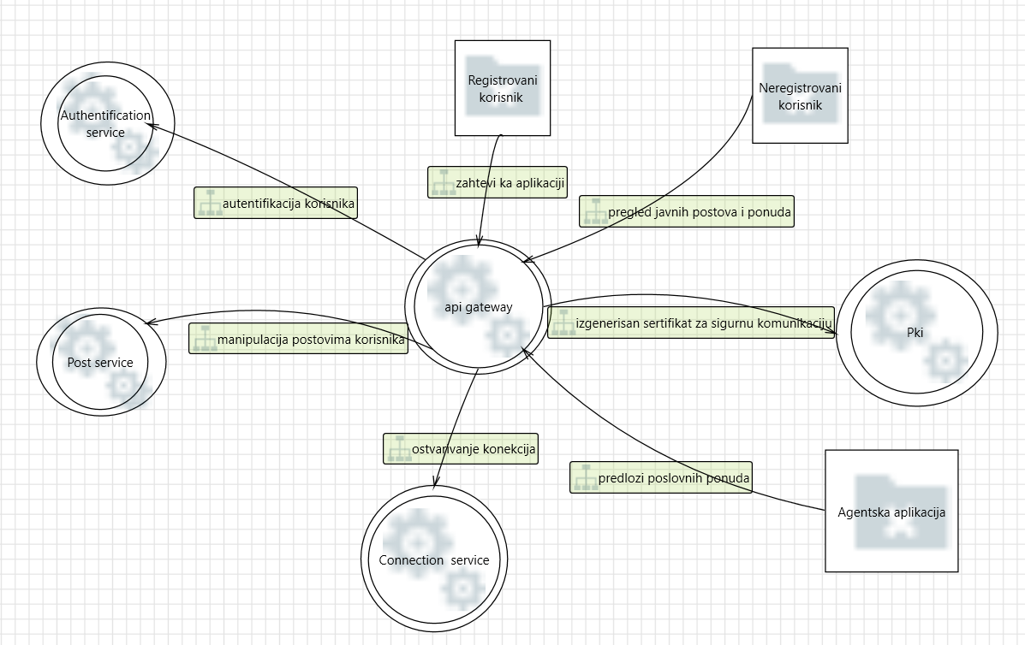 | Dislinkt sistem je mikroservisne arhitekture I cine ga sledeci mikroservisi: 1. post service, 2.connection service, 3.authentication service. Povezan je sa PKI aplikacijom koja mu pruza sertifikat za sigurnu komunikaciju i mogucnost koriscenja TLS protokola.

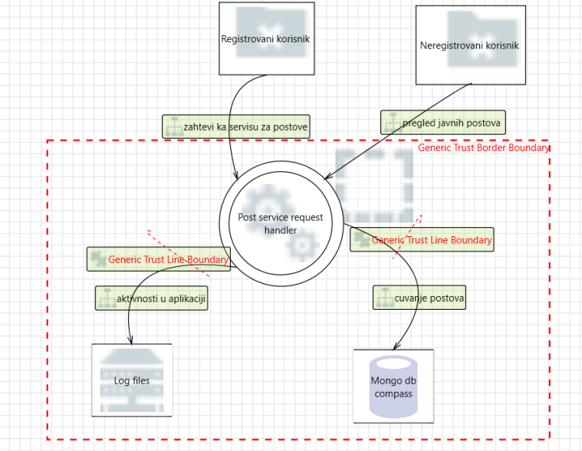
Level 2 - SS Request Handler
 | Post service request handler je proces koji obradjuje zahteve ulogovanog korisnika, a oni mogu biti za: 1) kreiranje novog posta na profilu; 2) ostavljanje komentara na postovima korisnika sa kojima ima ostvarene konekcije; 3) ostavljanje reakcije na postove korisnika sa kojima ima ostvarene konekcije (like/ dislike); 4) "ponistavanje" postojece reakcije na postu (unlike/undislike); 5) pregled feed-a iliti pocetne strane svih korisnika koje prati, tj. sa kojima ima ostvarenu konekciju

